상품제안서
엑티몬 LCD PD20W 무충15W보조배터리20000mAh | 상품코드: F31738

 |  |  |  |  |  |  | 02-412-0044 | www.easy1.co.kr
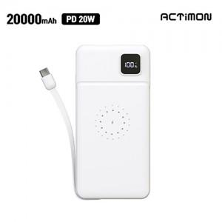

【상세/제작정보】

【인쇄/포장옵션】 | 레이저, 풀칼라 / 개별종이케이스

【공급단가】 | 수량 | 50~ | 100~ | 300~ | 500~ | 1,000~
*VAT별도 | 단가 | 16,380원 | 16,100원 | 15,690원 | 15,420원 | 15,010원

【상품 URL】 | https://dev.easy1.co.kr:443/src/goods_detail.php?gdno=31738

